RELATÓRIO FOTOGRÁFICO_BM-07
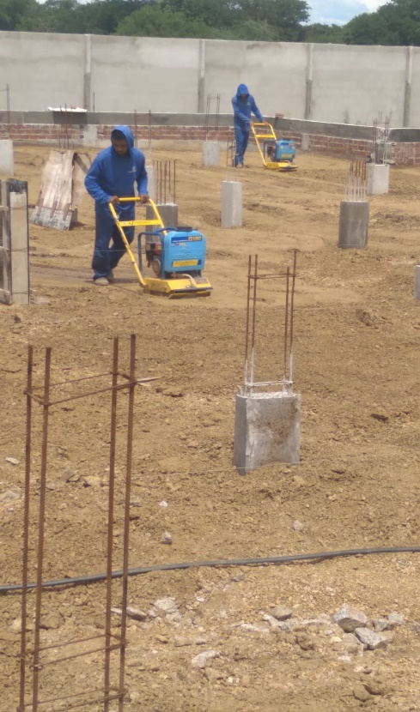
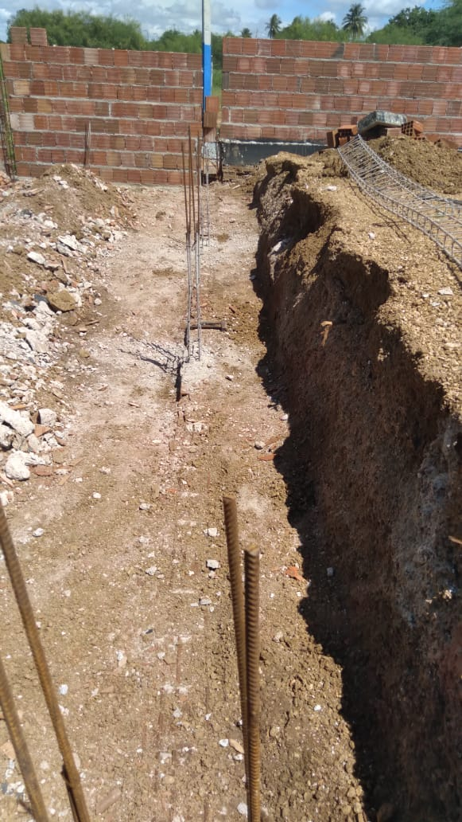
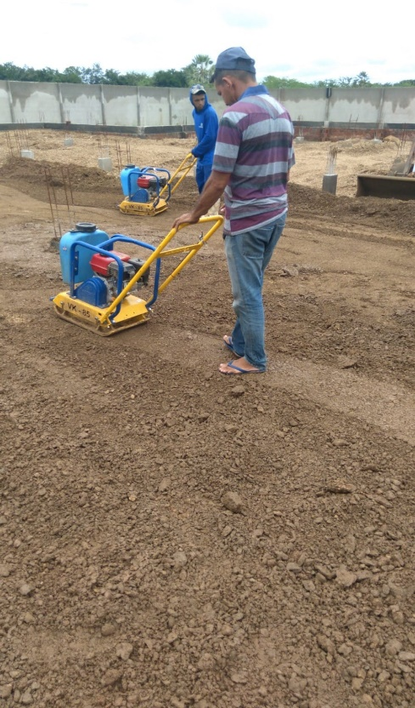
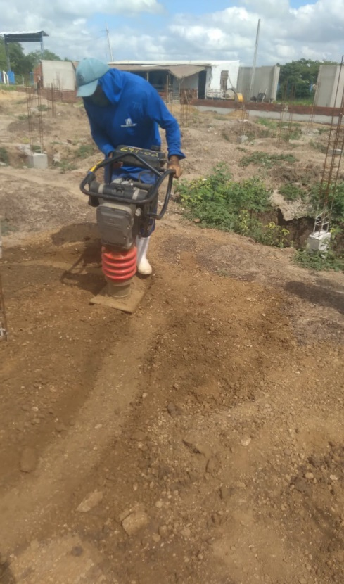
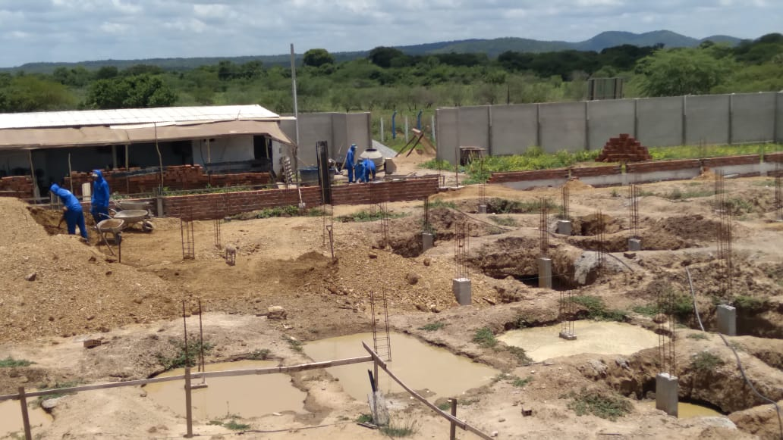
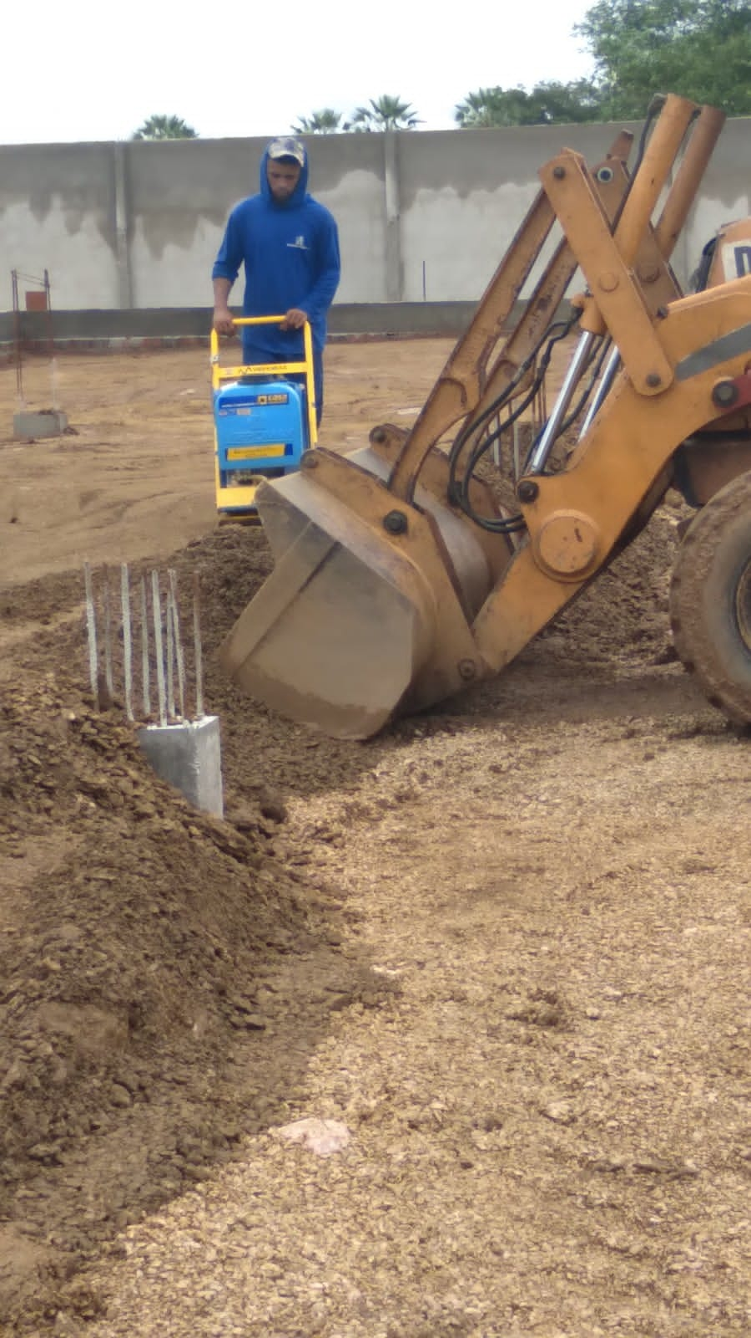
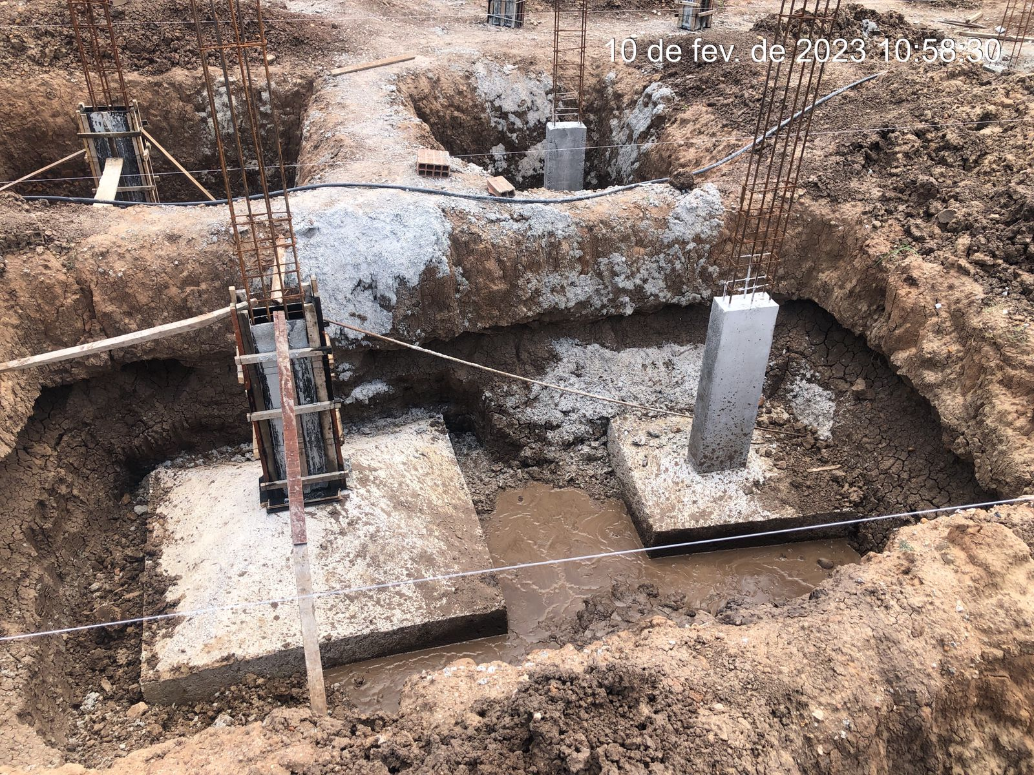
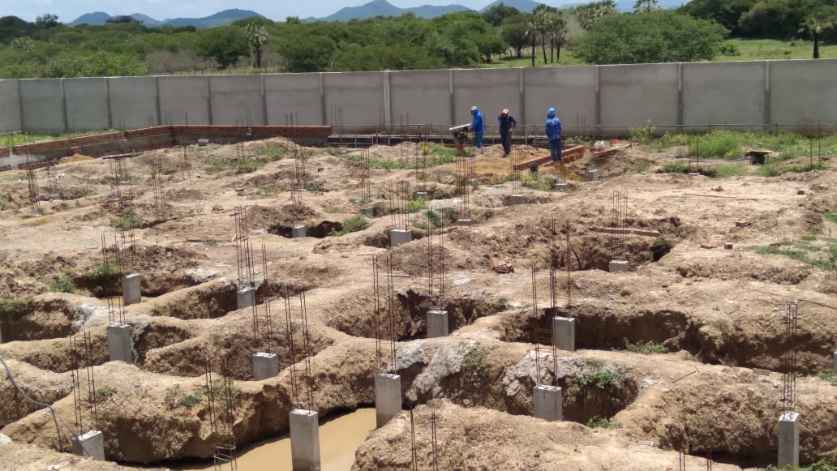
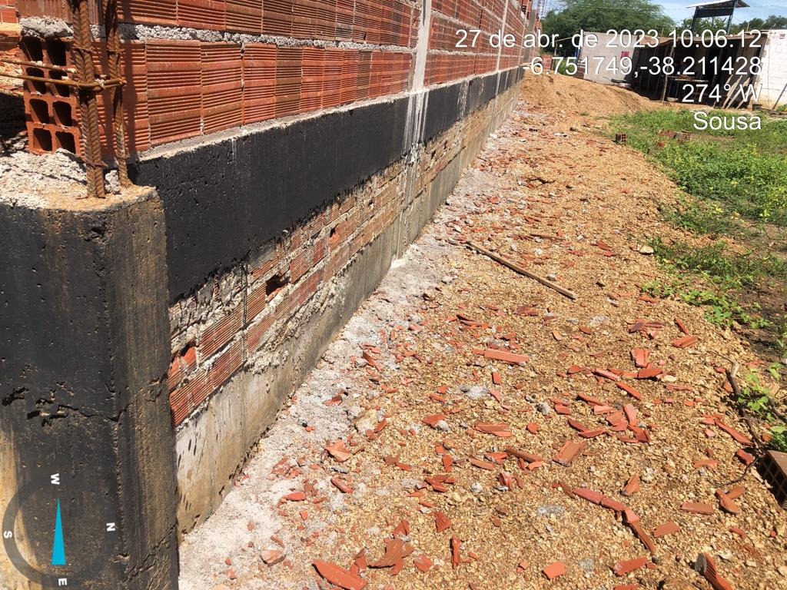
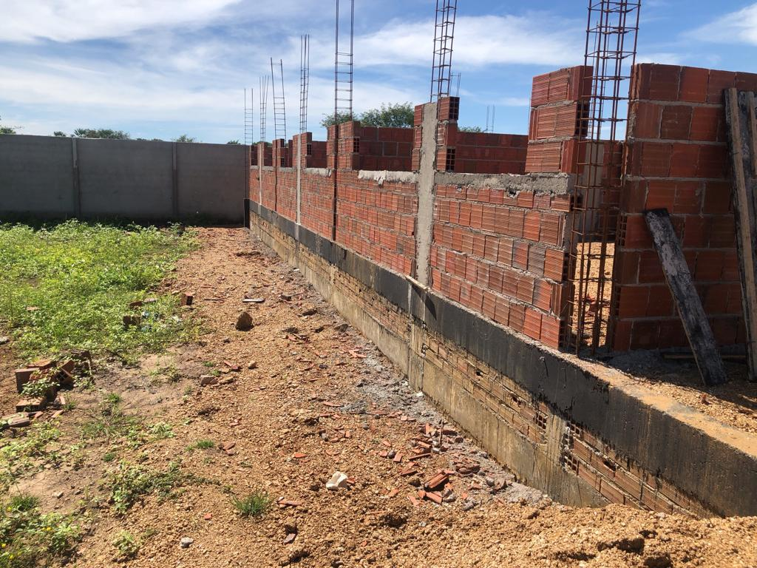
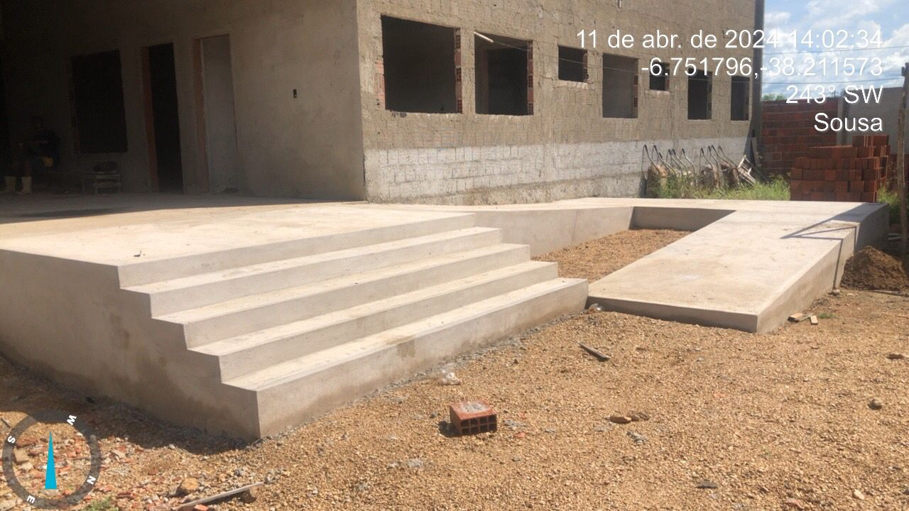
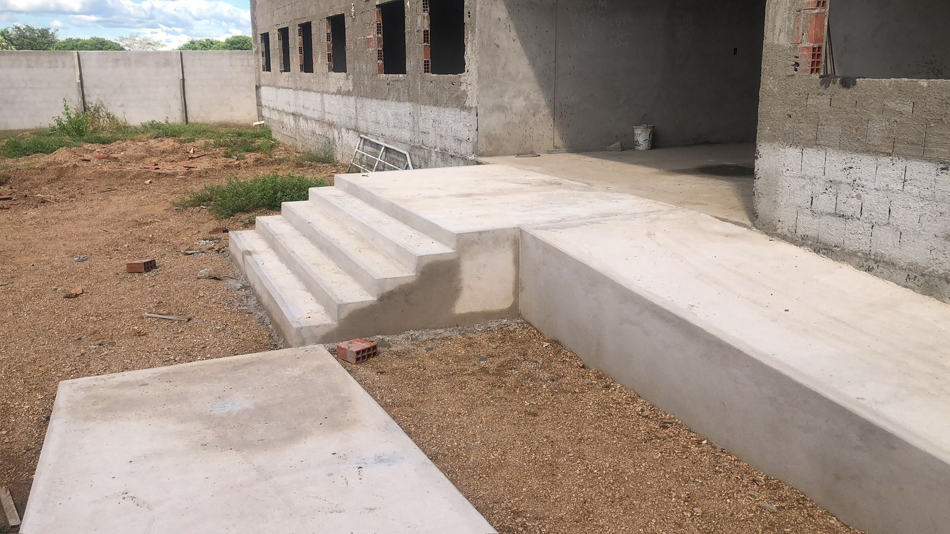
 | RELATÓRIO FOTOGRÁFICO-BM-07

 | OBJETO: CONSTRUÇÃO DE ESCOLA COM 6 SALAS, LOCALIZADA, NO BAIRRO ANGELIM, NO MUNICÍPIO DE SOUSA -PB
Prefeitura Municipal de Sousa-PB
 |  | Licitado | R$ 1,478,786.25

